상품제안서
[스티커형] 핫팩 100g | 상품코드: S23696

 |  |  |  |  |  |  | 02-713-8555 | www.synergygift.co.kr
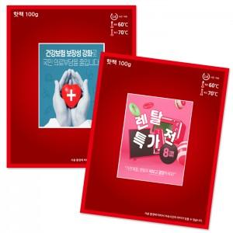

【상세/제작정보】 | <p><span style="font-size: 14pt;">※ 1천개 단위 외에 주문시 스티커제작 로쓰비 발생 됩니다.</span></p><p><span style="font-size: 14pt;">&nbsp;</span></p><p><span style="font-size: 14pt;">※ 운임비 별도 발생 됩니다.</span></p>

【인쇄/포장옵션】 | 스티커 / 벌크

【공급단가】 | 수량 | 1,000~ | 3,000~ | 5,000~ | 10,000~ | 30,000~
*VAT별도 | 단가 | 440원 | 400원 | 380원 | 350원 | 330원

【상품 URL】 | https://www.synergygift.co.kr:443/src/goods_detail.php?gdno=23696

